Sheet1
序号 | 产品编号 | 产品名称 | 产品组 | 收货仓-报关行
1 | PK1857 | (T16)FBA卡派 | 海运 | 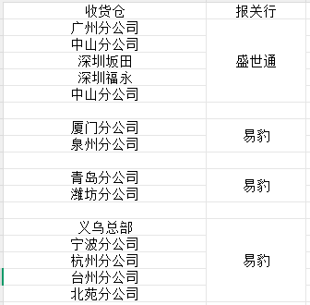
2 | PK1934 | (T16)FBA卡派特价 | 海运
3 | PK1833 | (T16)FBA卡派限时达 | 海运
4 | PK2533 | （T16）FBA自提海卡 | 海运
5 | PK2223 | T16超大件海运限时达 | 海运
6 | PK2057 | T16海外仓自提 | 海运
7 | PK2556 | T16海外仓自提(一件代发) | 海运
8 | PK2496 | T16卡派全美达 | 海运
9 | T16快船（不包税） | T16快船（不包税） | 海运
10 | PK2539 | T16私卡小件通 | 海运
11 | PK1862 | T16私人卡派 | 海运
12 | PK1821 | T16限时达 | 海运
13 | PK2193 | 洛杉矶快线FBA卡派 | 海运

14 | PK2527 | （T20）FBA卡派 | 海运 | 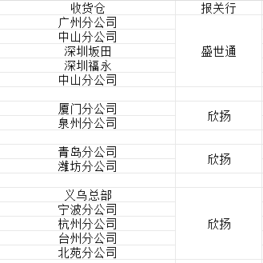
15 | PK2523 | （T20）FBA卡派特价 | 海运
16 | PK2530 | (T20)FBA卡派限时达 | 海运
17 | PK2525 | T20超大件海运限时达 | 海运
18 | PK2524 | T20海外仓自提 | 海运
19 | PK2557 | T20海外仓自提(一件代发) | 海运
20 | PK2528 | T20卡派全美达 | 海运
21 | PK2540 | T20私卡小件通 | 海运
22 | PK2529 | T20私人卡派 | 海运
23 | PK2526 | T20限时达 | 海运

24 | PK2149 | （T25）FBA卡派 | 海运
25 | PK2144 | （T25）FBA卡派特价 | 海运
26 | PK2532 | (T25)FBA卡派限时达 | 海运
27 | PK2535 | （T25）FBA自提海卡 | 海运
28 | PK2233 | T25超大件快递派 | 海运
29 | PK2139 | T25海外仓自提 | 海运
30 | PK2560 | T25海外仓自提(一件代发) | 海运
31 | PK2497 | T25卡派全美达 | 海运
32 | PK2134 | T25快递派 | 海运
33 | PK2545 | T25私卡小件通 | 海运
34 | PK2154 | T25私人卡派 | 海运
35 | PK2520 | 华南（T25）FBA整柜直送特价 | 海运

36 | PK2400 | 美森MAX(不包税) | 海运
37 | PK2213 | 美森MAX超大件海运限时达 | 海运
38 | PK1493 | 美森MAX船 | 海运
39 | PK1494 | 美森MAX船FBA卡派 | 海运
40 | PK1622 | 美森MAX船FBA卡派特价 | 海运
41 | PK1831 | 美森MAX船FBA卡派限时达 | 海运
42 | PK1792 | 美森MAX海外仓自提 | 海运
43 | PK2555 | 美森MAX海外仓自提(一件代发) | 海运
44 | PK1594 | 美森MAX限时达 | 海运
45 | PK2546 | 美森加班私卡小件通 | 海运
46 | PK0185 | 美森加班私人卡派 | 海运
47 | PK2495 | 美森卡派全美达 | 海运

48 | PK2188 | 美森纽约快线FBA卡派 | 海运 | 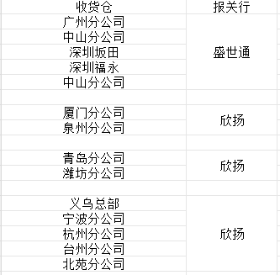
49 | PK2183 | 美森纽约快线FBA特价 | 海运
50 | PK2203 | 美森纽约快线海外仓自提 | 海运
51 | PK2198 | 美森纽约快线私人卡派 | 海运
52 | PK1794 | 美东(纽约)海外仓自提 | 海运
53 | PK2561 | 美东(纽约)海外仓自提(一件代发) | 海运
54 | PK1822 | 美东快递派 | 海运
55 | PK2077 | 美东特价FBA卡派（纽约直航） | 海运
56 | 纽约普船（不包税） | 纽约普船（不包税） | 海运
57 | PK2542 | 纽约直航私卡小件通 | 海运
58 | PK1619 | 纽约直航私人卡派 | 海运
59 | PK1609 | 中美FBA卡派（纽约直航） | 海运

60 | PK2208 | 美森CLX超大件海运限时达 | 海运 | 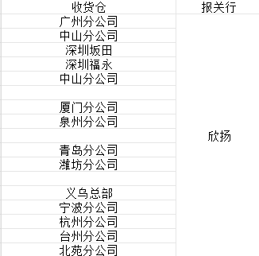
61 | PK0816 | 美森CLX船 | 海运
62 | PK0822 | 美森CLX船FBA卡派 | 海运
63 | PK1621 | 美森CLX船FBA卡派特价 | 海运
64 | PK1425 | 美森CLX船FBA卡派限时达 | 海运
65 | PK1791 | 美森CLX海外仓自提 | 海运
66 | PK2554 | 美森CLX海外仓自提(一件代发) | 海运
67 | PK0222 | 美森CLX限时达 | 海运
68 | PK2538 | 美森正班私卡小件通 | 海运
69 | PK1571 | 美森正班私人卡派 | 海运

70 | PK2498 | 萨凡纳FBA卡派特价 | 海运
71 | PK2109 | 萨凡纳海外仓自提 | 海运
72 | PK2547 | 萨凡纳私卡小件通 | 海运
73 | PK2072 | 萨凡纳私人卡派 | 海运
74 | PK2521 | 西雅图海外仓自提 | 海运
75 | PK2522 | 西雅图私人卡派 | 海运
76 | PK1951 | 休斯顿FBA卡派特价 | 海运
77 | PK2067 | 休斯顿海外仓自提 | 海运
78 | PK2543 | 休斯顿私卡小件通 | 海运
79 | PK1987 | 休斯顿私人卡派 | 海运
80 | PK1956 | 芝加哥FBA卡派特价 | 海运
81 | PK2062 | 芝加哥海外仓自提 | 海运
82 | PK1988 | 芝加哥私人卡派 | 海运
83 | PK1795 | 中美(奥克兰)海外仓自提 | 海运
84 | PK1783 | 中美快运私人卡派(奥克兰) | 海运
85 | PK1782 | 中美特价FBA卡派（奥克兰） | 海运
86 | PK2301 | 以星纽约快线FBA卡派 | 海运
87 | PK2305 | 以星纽约快线FBA特价 | 海运
88 | PK2309 | 以星纽约快线海外仓自提 | 海运
89 | PK2662 | 以星纽约快线海外仓自提(一件代发) | 海运
90 | PK2541 | 以星纽约快线私卡小件通 | 海运
91 | PK2317 | 以星纽约快线私人卡派 | 海运

92 | PK2499 | 海运整柜 | 海运 | 青岛港：鸿程捷运 厦门港：通航顺 天津港：聚航 宁波/上海港:欣扬 盐田港：盛世通
93 | PK2552 | 整柜拆送 | 海运
94 | PK2553 | 整柜到港自提 | 海运
95 | PK2548 | 整柜清关 | 海运
96 | PK2550 | 整柜清关拆送 | 海运
97 | PK2549 | 整柜清关直送 | 海运
98 | PK2551 | 整柜直送 | 海运

99 | PK1793 | 中美(洛杉矶)海外仓自提 | 海运 | 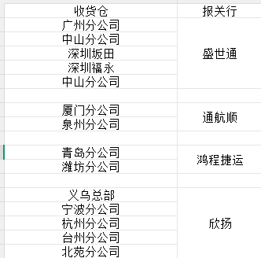
100 | PK2558 | 中美(洛杉矶)海外仓自提(一件代发) | 海运
101 | PK2531 | 中美FBA卡派限时达 | 海运
102 | PK2228 | 中美超大件快递派 | 海运
103 | PK2537 | 中美卡派全美达 | 海运
104 | PK1267 | 中美快运 | 海运
105 | PK1226 | 中美快运FBA卡派 | 海运
106 | PK1623 | 中美快运FBA卡派特价 | 海运
107 | PK2534 | 中美快运FBA自提海卡 | 海运
108 | PK2544 | 中美私卡小件通 | 海运
109 | PK1572 | 中美私人卡派 | 海运
110 | PK2519 | 华南（中美）FBA整柜直送特价 | 海运
111 | PK2407 | 美西普船(不包税) | 海运
112 | PK2323 | 西雅图FBA卡派特价 | 海运
113 | PK2521 | 西雅图海外仓自提 | 海运

